求人（受理地別）
（５）雇用労働（続き）
有効求人倍率(受理地別)(季節調整済) |  |  |  |  |  |  |  |  | （倍） | 地区別有効求人倍率(受理地別)（原数値） |  |  |  |  |  | （倍）
年 月 |  |  |  | 有効求人倍率 |  |  |  |  |  | 年 月 | ハローワーク別有効求人倍率
 |  |  |  | 佐賀県 |  | 九 州 |  | 全 国 |  |  | 佐 賀 | 唐 津 | 武 雄 | 伊万里 | 鳥 栖 | 鹿 島
令和 2 | 年度 |  |  |  | 1.07 |  | 1.05 |  | 1.10 | 令和2年度 | 1.08 | 0.98 | 1.03 | 1.06 | 1.22 | 0.95
3 |  |  |  |  | 1.26 |  | 1.14 |  | 1.16 | 3 | 1.26 | 1.17 | 1.23 | 1.33 | 1.33 | 1.17
4 |  |  |  |  | 1.36 |  | 1.26 |  | 1.31 | 4 | 1.38 | 1.26 | 1.31 | 1.59 | 1.34 | 1.35
5 |  |  |  |  | 1.34 |  | 1.24 |  | 1.29 | 5 | 1.37 | 1.24 | 1.27 | 1.52 | 1.31 | 1.37
6 |  |  |  |  | 1.29 |  | 1.18 |  | 1.25 | 6 | 1.27 | 1.29 | 1.20 | 1.51 | 1.21 | 1.43

令和 7 | 年 | 1 | 月 |  | 1.28 |  | 1.18 |  | 1.25 | 令和7年 1月 | 1.39 | 1.44 | 1.32 | 1.61 | 1.29 | 1.66
 |  | 2 |  |  | 1.25 |  | 1.17 |  | 1.25 | 2 | 1.31 | 1.36 | 1.23 | 1.54 | 1.20 | 1.60
 |  | 3 |  |  | 1.26 |  | 1.17 |  | 1.25 | 3 | 1.24 | 1.30 | 1.14 | 1.47 | 1.15 | 1.58
 |  | 4 |  |  | 1.26 |  | 1.16 |  | 1.25 | 4 | 1.22 | 1.16 | 1.12 | 1.28 | 1.07 | 1.40
 |  | 5 |  |  | 1.24 |  | 1.15 |  | 1.23 | 5 | 1.14 | 1.16 | 1.10 | 1.30 | 0.99 | 1.42
 |  | 6 |  |  | 1.25 |  | 1.15 |  | 1.22 | 6 | 1.16 | 1.16 | 1.14 | 1.38 | 0.95 | 1.34
 |  | 7 |  |  | 1.24 |  | 1.14 |  | 1.22 | 7 | 1.22 | 1.18 | 1.28 | 1.50 | 1.02 | 1.32
 |  | 8 |  |  | 1.23 |  | 1.12 |  | 1.21 | 8 | 1.16 | 1.19 | 1.29 | 1.45 | 1.02 | 1.30
 |  | 9 |  |  | 1.21 |  | 1.11 |  | 1.20 | 9 | 1.11 | 1.15 | 1.23 | 1.49 | 1.08 | 1.27
 |  | 10 |  |  | 1.17 |  | 1.09 |  | 1.19 | 10 | 1.05 | 1.20 | 1.27 | 1.44 | 1.09 | 1.27
 |  | 11 |  |  | 1.17 |  | 1.09 |  | 1.19 | 11 | 1.15 | 1.22 | 1.34 | 1.53 | 1.11 | 1.35
 |  | 12 |  |  | 1.19 |  | 1.08 |  | 1.20 | 12 | 1.29 | 1.31 | 1.50 | 1.71 | 1.29 | 1.43
8 | 年 | 1 | 月 |  | 1.19 |  | 1.08 |  | 1.18 | 8年 1月 | 1.27 | 1.29 | 1.47 | 1.38 | 1.25 | 1.41
 |  | 2 |  |  | 1.23 |  | 1.08 |  | 1.19 | 2 | 1.30 | 1.28 | 1.37 | 1.37 | 1.24 | 1.32
 |  | 3 |  |  | 1.22 |  | 1.07 |  | 1.18 | 3 | 1.22 | 1.21 | 1.27 | 1.32 | 1.18 | 1.31
 |  | 4 |  |  | 1.20 |  | 1.07 |  | 1.18 | 4 | 1.22 | 1.21 | 1.27 | 1.32 | 1.18 | 1.31
 |  | 5 |  |  | 1.20 |  | 1.07 |  | 1.17 | 5 | 1.05 | 1.08 | 1.20 | 1.23 | 1.06 | 1.28
 |  | 6 |  |  | 1.21 |  | 1.07 |  | 1.18 | 6 | 1.09 | 1.09 | 1.15 | 1.22 | 1.09 | 1.27

佐賀労働局『一般職業紹介状況』 |  |  |  |  |  |  |  |  |  | 佐賀労働局『一般職業紹介状況』
厚生労働省『一般職業紹介状況』 |  |  |  |  |  |  |  |  |  | ※パートタイムを含む。
※パートタイムを含む。九州には沖縄を含む。
※年度の数値は原数値。

0.0
年
月
0.0
年月

６月は、1.21倍で前年同月を0.04ポイント下回り、34ヵ月連続で前年同月を下回った。また、前月比は0.01ポイント上回った。

人口
 | （９）人 口
 | 人口、世帯 |  |  |  |  |  | （人） |  |  | （世帯）
 | 年 月 |  |  |  | 人 口 |  |  | 世 帯 数
 |  |  |  |  |  | 対前月増減数 | 対前年増減数 |  | 対前月増減数 | 対前年増減数
 | 令和 3 | 年 |  |  | 805,721 |  | -5,721 | 314,731 |  | 2,051
 | 4 |  |  |  | 800,511 |  | -5,210 | 317,304 |  | 2,573
 | 5 |  |  |  | 794,385 |  | -6,126 | 319,610 |  | 2,306
公共工事前払保証請負金額（11月）は、4ヵ月振りに下回った。 | 6 |  |  |  | 787,675 |  | -6,710 | 322,258 |  | 2,648
 | 7 |  |  |  | 781,214 |  | -6,461 | 319,603 |  | -2,655

 | 令和 7 | 年 | 2 | 月 | 785,748 | -906 | -6,943 | 322,513 | -209 | 2,600
 |  |  | 3 |  | 784,924 | -824 | -7,042 | 322,433 | -80 | 2,422
 |  |  | 4 |  | 782,674 | -2,250 | -6,558 | 323,021 | 588 | 2,743
 |  |  | 5 |  | 782,843 | 169 | -6,833 | 323,800 | 779 | 2,458
 |  |  | 6 |  | 782,302 | -541 | -6,998 | 324,044 | 244 | 2,456
 |  |  | 7 |  | 781,872 | -430 | -6,967 | 324,225 | 181 | 2,439
 |  |  | 8 |  | 781,686 | -186 | -6,966 | 324,468 | 243 | 2,386
 |  |  | 9 |  | 781,496 | -190 | -6,544 | 324,686 | 218 | 2,594
 |  |  | 10 |  | 781,214 | -282 | -6,461 | 319,603 | -5,083 | -2,655
 |  |  | 11 |  | 781,101 | -113 | -6,326 | 319,873 | 270 | -2,686
 |  |  | 12 |  | 780,664 | -437 | -6,412 | 319,917 | 44 | -2,802
 | 8 | 年 | 1 | 月 | 780,176 | -488 | -6,478 | 319,940 | 23 | -2,782
 |  |  | 2 |  | 779,472 | -704 | -6,276 | 319,921 | -19 | -2,592
 |  |  | 3 |  | 778,856 | -616 | -6,068 | 319,822 | -99 | -2,611
 |  |  | 4 |  | 776,475 | -2,381 | -6,199 | 320,274 | 452 | -2,747
 |  |  | 5 |  | 776,977 | 502 | -5,866 | 321,364 | 1,090 | -2,436
 |  |  | 6 |  | 776,474 | -503 | -5,828 | 321,434 | 70 | -2,610
 |  |  | 7 |  | 776,126 | -348 | -5,746 | 321,614 | 180 | -2,611
 |  |  | 8 |  | 775,711 | -415 | -5,975 | 321,763 | 149 | -2,705

 | 統計分析課『佐賀県の推計人口』
 | ※令和７年10月値は令和７年国勢調査の速報値。
 | ※年値は各年10月1日現在、月値は各月1日現在。

0

 | （人口） |  |  | ８月は、775,711人で、前年同月比5,975人の減少となり、平成9年5月以降連続して、前年同月を下回った。また、前月比415人減少した。

 | （世帯） |  |  | ８月は、321,763世帯で、前年同月比2,705世帯の減少となった。また、前月比149世帯増加した。

景気動向指数
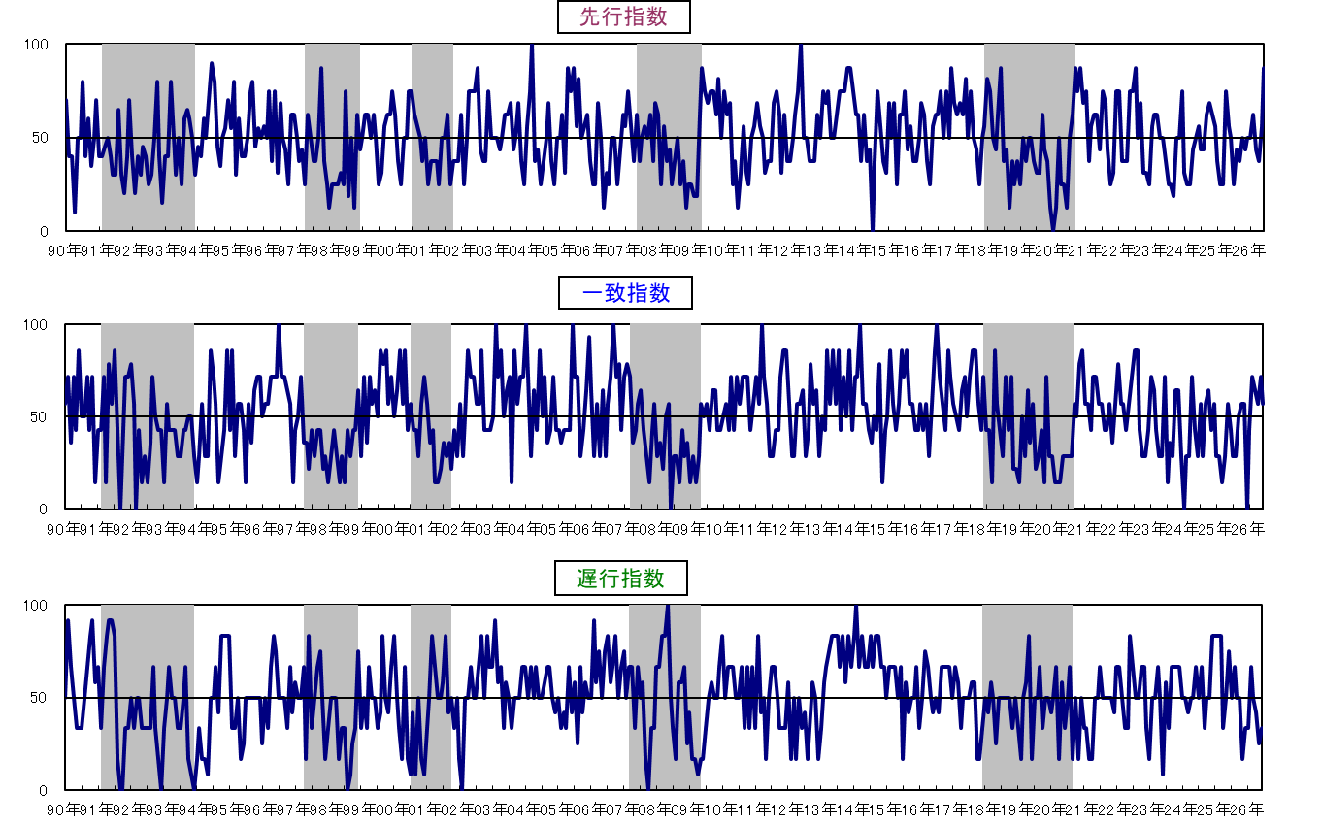
３ 佐賀県景気動向指数
 |  |  |  |  |  |  |  |  |  | 〈カレントDIグラフ〉
 |  | １ 令和８年６月の動向

 |  | ◆ 先行指数 |  | 87.5% | ・・・・ | ２か月連続で50％を上回った。
 |  | ◆ 一致指数 |  | 57.1% | ・・・・ | ５か月連続で50％を上回った。
 |  | ◆ 遅行指数 |  | 33.3% | ・・・・ | ３か月連続で50％を下回った。

 |  | 〈個別指標の動向〉

 |  |  |  | ＋ となった指標 |  |  | － となった指標 |  | 保ち合い（０）

 | 《先行系列》 |  |  | 所定外労働時間数 |  | ６か月連続 | 新設住宅着工戸数 | ４か月連続
 |  |  |  | 新規求人数 |  | ３か月振り
 |  | 採用系列数 | 8 | 鉱工業生産指数 (生産財) |  | ３か月連続
 |  | 拡張系列数 | 7.0 | 乗用車新車登録台数 |  | ６か月連続
 |  | 指 数 | 87.5 | 鉱工業在庫率 (生産財･逆) |  | ２か月連続
 |  |  |  | 企業倒産件数(逆) |  | ５か月振り
 |  |  |  | 銀行貸出残高(☆) |  | ４か月振り

 | 《一致系列》 |  |  | 有効求人倍率(就業地別） |  | ３か月連続 | 就職率 | ３か月連続
 |  |  |  | 鉱工業生産指数 (総合) |  | ３か月連続 | 大型店売上高(☆) | ２か月振り
 |  | 採用系列数 | 7 | 鉱工業出荷指数 (総合) |  | ３か月連続 | 着工建築物床面積(産業用) | ２か月連続
 |  | 拡張系列数 | 4.0 | 輸入総額(唐津港＋伊万里港) |  | ２か月連続
 |  | 指 数 | 57.1 |  |  |  |  |  |  | 〈累積DIグラフ〉
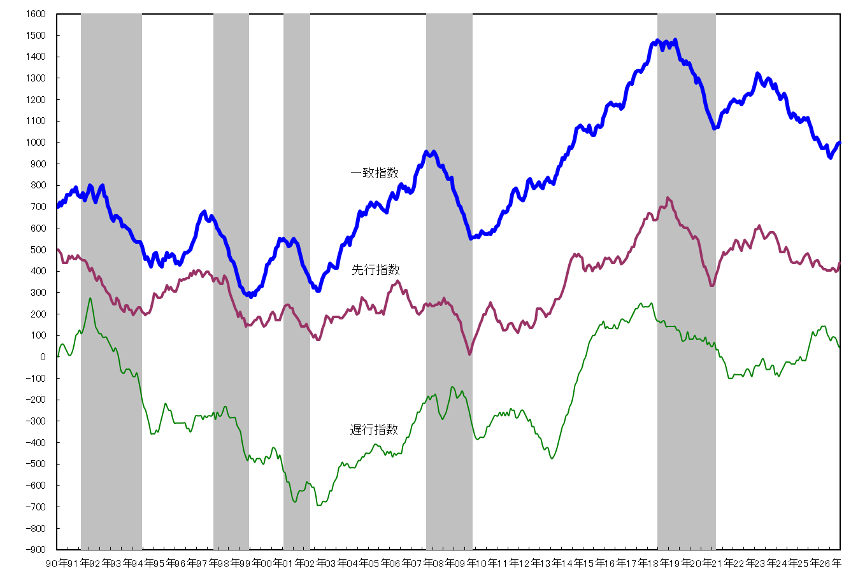

 | 《遅行系列》 |  |  | 雇用保険受給実人員(逆) |  | ４か月振り | 常用雇用指数 | ５か月振り
 |  |  |  | 陶磁器生産重量(☆) |  | ４か月連続 | 消費者物価指数(☆) | ７か月連続
 |  | 採用系列数 | 6 |  |  |  | 鉱工業在庫指数 (総合) | ２か月連続
 |  | 拡張系列数 | 2.0 |  |  |  | 銀行預貸率 | ４か月連続
 |  | 指 数 | 33.3

 |  | (逆)は逆サイクルを示す。
 |  | (☆)は対前年同月比で、その他はセンサス局法により季節調整を行っている。
景気動向指数（DI：Diffusion Index）の見方

 |  |  |  |  |  |  |  |  |  | ※ シャドー部分は景気後退期を示す。
 |  |  |  |  |  |  |  |  |  | 今月の累積ＤＩ＝先月の累積ＤＩ＋（今月のＤＩ－５０）
 |  |  |  |  |  |  |  |  |  | ※ グラフを見やすくするため、本グラフに限り、先行指数は500、一致指数は700を初期値に加算して表示しています。

 |  |  |  |  |  |  |  |  |  | （注）令和4年10月分まで先行系列の指標に用いていた「不渡手形金額」及び「手形交換金額」は、令和4年11月の電子交換所への移行に伴いデータの
 |  |  |  |  |  |  |  |  |  | 公表がなくなったため、令和4年11月分からこれらを除外した指標により先行指数を算出しています。
 |  |  |  |  |  |  |  |  |  | なお、遡及して全期間を再計算しているので、これ以前の公表分とはグラフの数値が異なります。

